BON DE COMMANDE HIVER 2019
 |  | BON DE COMMANDE HIVER 2019

 |  |  |  | Commande 5 plateaux minimum
 | DEMANDEUR
Raison Sociale | X |  |  | Adresse de Livraison
Nom | X |  |  | X
Téléphone | X
E-Mail | X
 |  |  |  | Adresse de Facturation
Date de | X |  |  | X
Livraison

Heure de | X |  |  | Commande la veille avant 11h00
Livraison
Quantité | Description |  |  | Prix Unitaire HT | Total HT
 | St Jacques |  |  | 27.00 € | - €
 | Dorade |  |  | 24.00 € | - €
 | Roti de Bœuf |  |  | 25.00 € | - €
 | Pintade |  |  | 24.00 € | - €
 | Canard |  |  | 24.00 € | - €
 | Volaille Hallal |  |  | 23.00 € | - €
 | Thon |  |  | 25.00 € | - €
 | Cochon |  |  | 25.00 € | - €
 | Cabillaud |  |  | 25.00 € | - €
 | Végétarien/Sans gluten |  |  | 23.00 € | - €
 | last Minute | avant 11h00 |  | 25.00 € | - €
 | PLATEAU EXCELLENCE
 | Filet de Bœuf |  |  | 41.00 € | - €
 | DIVERS
 | Kit café 10 pers |  |  | 15.00 € | - €
 | Petit dejeuner |  | 15 MINIMUN | 8.00 € | - €
 | La cave
 | Eau de source 50cl |  |  | 1.50 € | - €
 | Vittel 100cl |  |  | 2.50 € | - €
 | Badoit verte 100cl |  |  | 2.50 € | - €
 | Pur jus d orange 100% |  |  | 3.00 € | - €
 | Coca-cola 1,5l |  |  | 3.50 € | - €
 | Coca-cola zero 1,5l |  |  | 3.50 € | - €
 | Champagne PMR |  |  | 22.00 € | - €
 | Bordeaux Pichon Le Roc |  |  | 12.00 € | - €
 | Mas de la Source Blanc |  |  | 12.00 € | - €
 | Mas de la Source rouge |  |  | 12.00 € | - €
 | Petit pain de table supl |  |  | 0.80 € | - €
 | Livraison installation AVANT 18H00 |  |  | 35.00 € | - €
 | Livraison installation APRES 18H00 |  |  | 45.00 € | - €
 | Livraison dimanche et jour férié |  |  | 50.00 € | - €
Sous-Total 1 | - € |  |  | Sous-Total 2 | - €
Tva 10% | - € |  |  | *Tva 20% | - €
 |  |  |  | Total HT | - €
*Produit sur un site utilisant tous les allergènes majeurs |  |  |  | Total TTC | - €
 |  |  | cgv
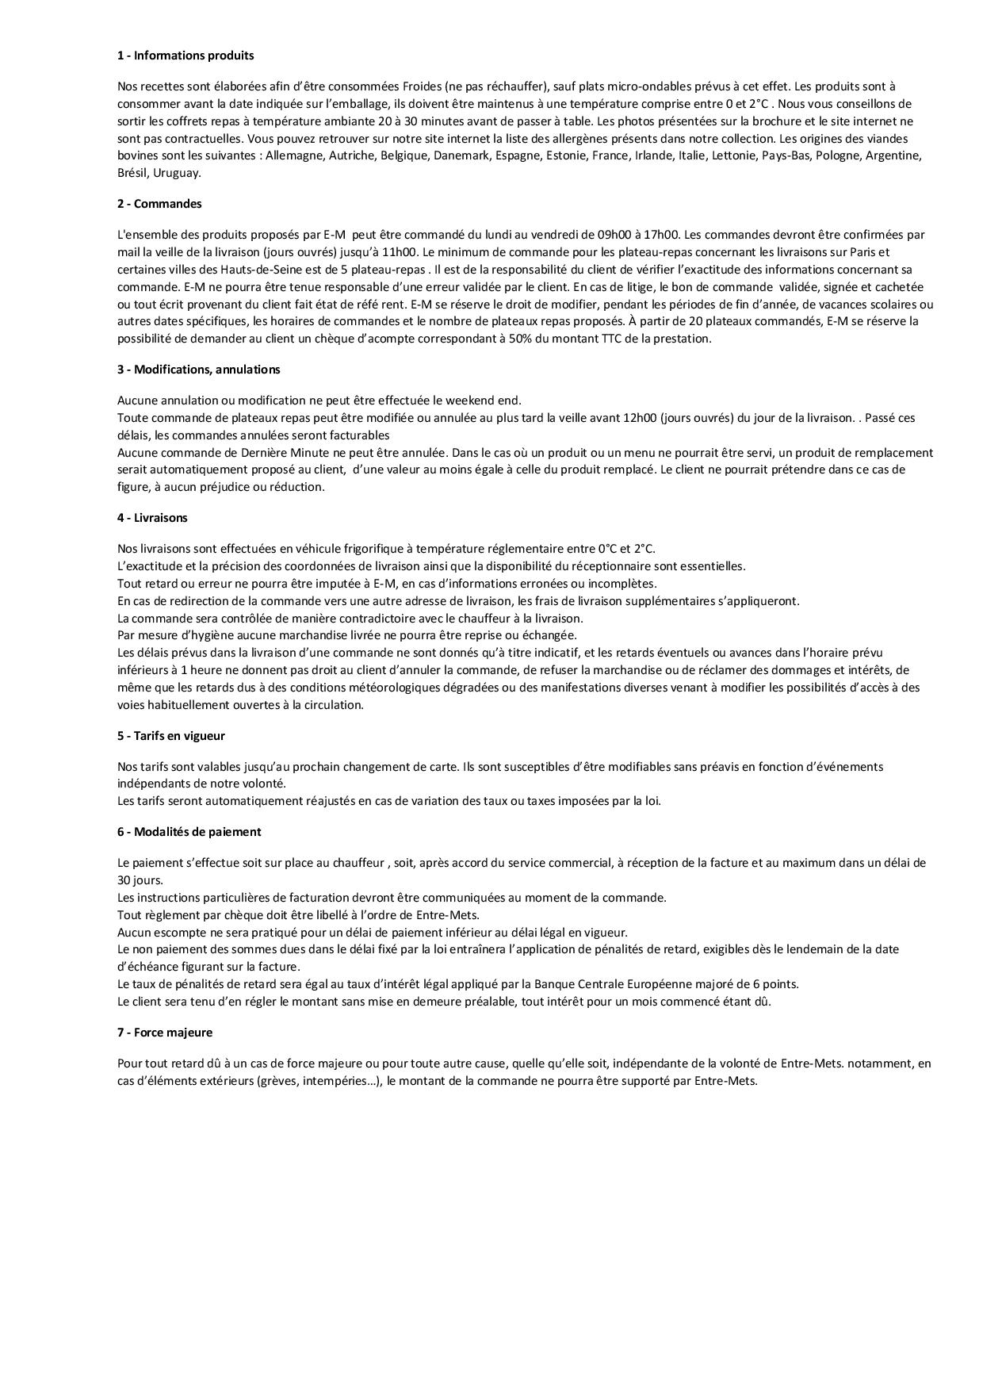

Fait a Boulogne Billancourt le 02/04/2018

